1
Заголовок (Summary) | Проверка поля "Ваше имя" на заполнение латинскими буквами,спецсимволами, цифрами, только пробелами, эмодзи,HTML-тегами
Проект (Project) | Сайт "Все для шитья" https://sew-irk.ru/
Компонент приложения (Component) | Форма обратной связи
Номер версии (Version) | 1.0
Критичность (Severity) | S3 Значительный (Major)
Статус (Status) | Новый
Автор (Author) | Тест менеджер/менеджер по качеству (Дмитрий Яркин)
Назначен на (Assigned To) | Группа разработчиков/программистов, которая будет устранять баг
Описание (Description) | Yandex/Windows - 25.2.6.725 (64-bit)
 | В поле "Ваше имя" можно напечатать имя латинскими буквами, вносить спецсимволы, цифры,только пробелы, эмодзи, HTML-теги.
Прикрепленный файл (Attachment) | 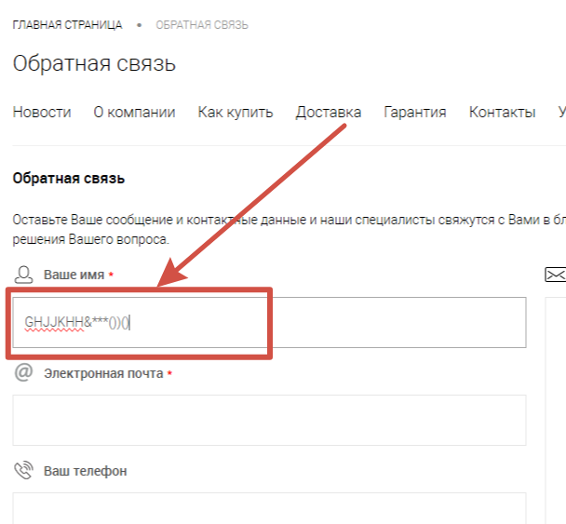 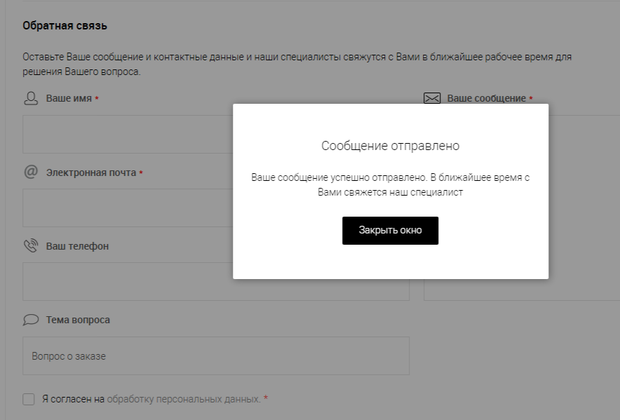

2
Заголовок (Summary) | Проверка поля "Ваше имя" на исправление первой строченой буквы на заглавную, удаление пробелов по краям
Проект (Project) | Сайт "Все для шитья" https://sew-irk.ru/
Компонент приложения (Component) | Форма обратной связи
Номер версии (Version) | 1.0
Критичность (Severity) | S4 Незначительный (Minor)
Статус (Status) | Новый
Автор (Author) | Тест менеджер/менеджер по качеству (Дмитрий Яркин)
Назначен на (Assigned To) | Группа разработчиков/программистов, которая будет устранять баг
Описание (Description) | Yandex/Windows - 25.2.6.725 (64-bit)
 | В поле "Ваше имя" первая буква автоматически не меняется на заглавную, ошибки не указываются, не убираются пробелы по краям
Прикрепленный файл (Attachment) | 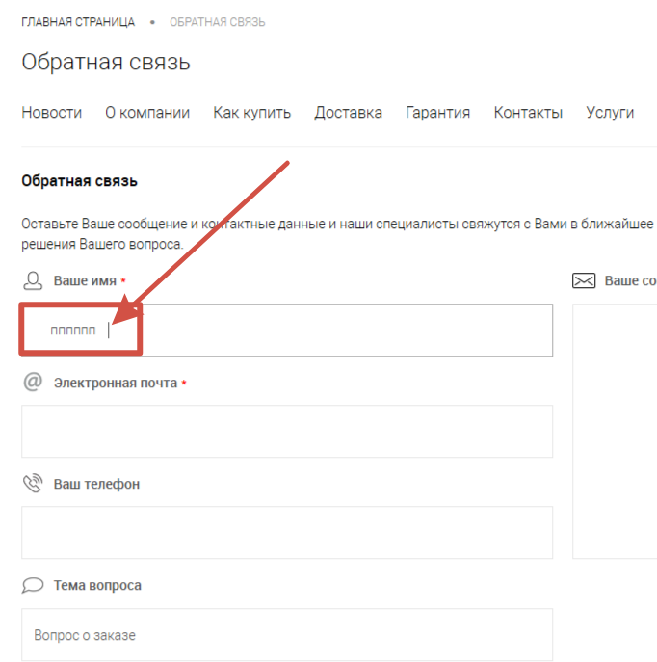

3
Заголовок (Summary) | Проверка поля "Ваше имя" на ввод минимального количества символов (менее 2-х)
Проект (Project) | Сайт "Все для шитья" https://sew-irk.ru/
Компонент приложения (Component) | Форма обратной связи
Номер версии (Version) | 1.0
Критичность (Severity) | S4 Незначительный (Minor)
Статус (Status) | Новый
Автор (Author) | Тест менеджер/менеджер по качеству (Дмитрий Яркин)
Назначен на (Assigned To) | Группа разработчиков/программистов, которая будет устранять баг
Описание (Description) | Yandex/Windows - 25.2.6.725 (64-bit)
 | Сообщение об ошибке (установленоограничение минимального количества букв (2) не выводится
2 | 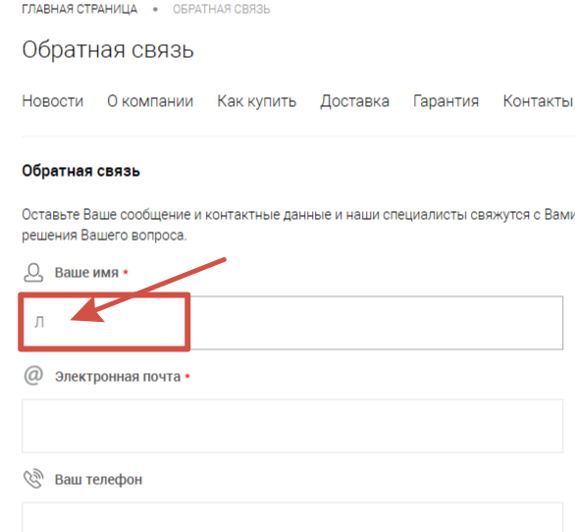

4
Заголовок (Summary) | Проверка поля "E-mail" на заполнение спецсимволами,кириллическими символами, кавычками, запятыми,двумя точками подряд
Проект (Project) | Сайт "Все для шитья" https://sew-irk.ru/
Компонент приложения (Component) | Форма обратной связи
Номер версии (Version) | 1.0
Критичность (Severity) | S2 Критический (Critical)
Статус (Status) | Новый
Автор (Author) | Тест менеджер/менеджер по качеству (Дмитрий Яркин)
Назначен на (Assigned To) | Группа разработчиков/программистов, которая будет устранять баг
Описание (Description) | Yandex/Windows - 25.2.6.725 (64-bit)
 | В поле "E-mail" можно напечатать спецсимволы,кириллические символы, кавычки, запятые,две точки подряд. Сообщение : "Ошибка! Введен некорректныйадрес email." не выводится
Прикрепленный файл (Attachment) | 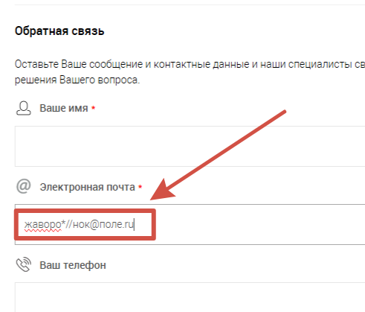

5
Заголовок (Summary) | Проверка ввода в поле "E-mail" длины адреса менее 6 символов
Проект (Project) | Сайт "Все для шитья" https://sew-irk.ru/
Компонент приложения (Component) | Форма обратной связи
Номер версии (Version) | 1.0
Критичность (Severity) | S4 Незначительный (Minor)
Статус (Status) | Новый
Автор (Author) | Тест менеджер/менеджер по качеству (Дмитрий Яркин)
Назначен на (Assigned To) | Группа разработчиков/программистов, которая будет устранять баг
Описание (Description) | Yandex/Windows - 25.2.6.725 (64-bit)
 | Можно ввести в поле "E-mail" длину адреса менее 6 символов. Сообщение : "Ошибка! Введен некорректныйадрес email." не выводится
Прикрепленный файл (Attachment) | 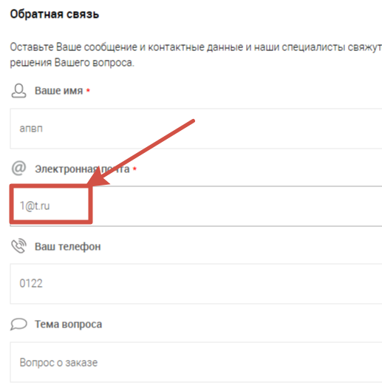

6
Заголовок (Summary) | Проверка поля "E-mail" на удаление пробелов по краям
Проект (Project) | Сайт "Все для шитья" https://sew-irk.ru/
Компонент приложения (Component) | Форма обратной связи
Номер версии (Version) | 1.0
Критичность (Severity) | S3 Значительный (Major)
Статус (Status) | Новый
Автор (Author) | Тест менеджер/менеджер по качеству (Дмитрий Яркин)
Назначен на (Assigned To) | Группа разработчиков/программистов, которая будет устранять баг
Описание (Description) | Yandex/Windows - 25.2.6.725 (64-bit)
 | В поле "E-mail" пробелы по краям не убираются. Сообщение : "Ошибка! Введен некорректныйадрес email." не выводится
Прикрепленный файл (Attachment) | 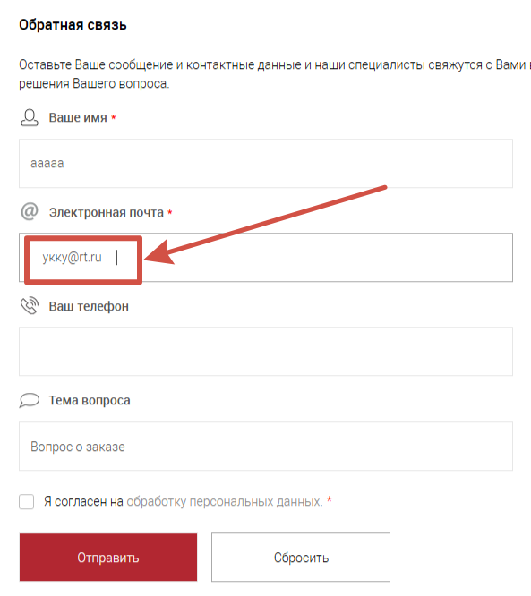

7
Заголовок (Summary) | Проверка ввода в в поле "Телефон" букв, спецсимволов, эмодзи
Проект (Project) | Сайт "Все для шитья" https://sew-irk.ru/
Компонент приложения (Component) | Форма обратной связи
Номер версии (Version) | 1.0
Критичность (Severity) | S3 Значительный (Major)
Статус (Status) | Новый
Автор (Author) | Тест менеджер/менеджер по качеству (Дмитрий Яркин)
Назначен на (Assigned To) | Группа разработчиков/программистов, которая будет устранять баг
Описание (Description) | Yandex/Windows - 25.2.6.725 (64-bit)
 | В поле "Телефон" можно напечатать буквы, спецсимволы,эмодзи
Прикрепленный файл (Attachment) | 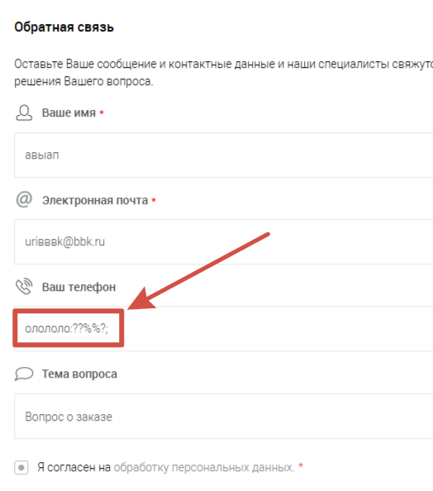

8
Заголовок (Summary) | Проверка ввода в поле "Телефон" менее 6 символов
Проект (Project) | Сайт "Все для шитья" https://sew-irk.ru/
Компонент приложения (Component) | Форма обратной связи
Номер версии (Version) | 1.0
Критичность (Severity) | S3 Значительный (Major)
Статус (Status) | Новый
Автор (Author) | Тест менеджер/менеджер по качеству (Дмитрий Яркин)
Назначен на (Assigned To) | Группа разработчиков/программистов, которая будет устранять баг
Описание (Description) | Yandex/Windows - 25.2.6.725 (64-bit)
 | В поле "Телефон" можно ввести менее 6 символов
Прикрепленный файл (Attachment) | 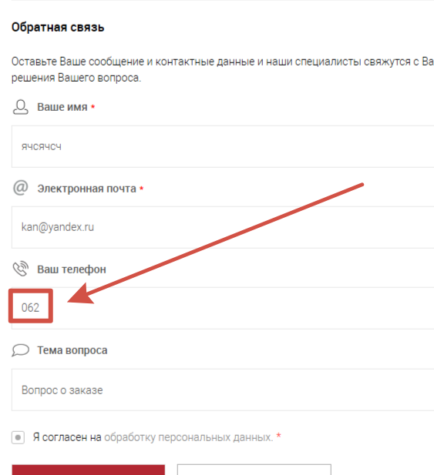

9
Заголовок (Summary) | Проверка ввода в поле "Телефон" более 20 символов
Проект (Project) | Сайт "Все для шитья" https://sew-irk.ru/
Компонент приложения (Component) | Форма обратной связи
Номер версии (Version) | 1.0
Критичность (Severity) | S3 Значительный (Major)
Статус (Status) | Новый
Автор (Author) | Тест менеджер/менеджер по качеству (Дмитрий Яркин)
Назначен на (Assigned To) | Группа разработчиков/программистов, которая будет устранять баг
Описание (Description) | Yandex/Windows - 25.2.6.725 (64-bit)
 | В поле "Телефон" можно ввести более 20 символов
Прикрепленный файл (Attachment) | 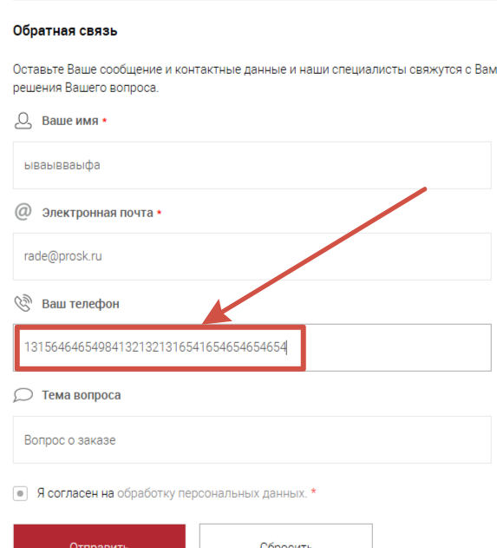

10
Заголовок (Summary) | Проверка ввода в поле "Ваше сообщение" текста длиной менее2 символов
Проект (Project) | Сайт "Все для шитья" https://sew-irk.ru/
Компонент приложения (Component) | Форма обратной связи
Номер версии (Version) | 1.0
Критичность (Severity) | S3 Значительный (Major)
Статус (Status) | Новый
Автор (Author) | Тест менеджер/менеджер по качеству (Дмитрий Яркин)
Назначен на (Assigned To) | Группа разработчиков/программистов, которая будет устранять баг
Описание (Description) | Yandex/Windows - 25.2.6.725 (64-bit)
 | В поле "Ваше сообщение" можно ввести текст длиной менее 2символов
Прикрепленный файл (Attachment) | 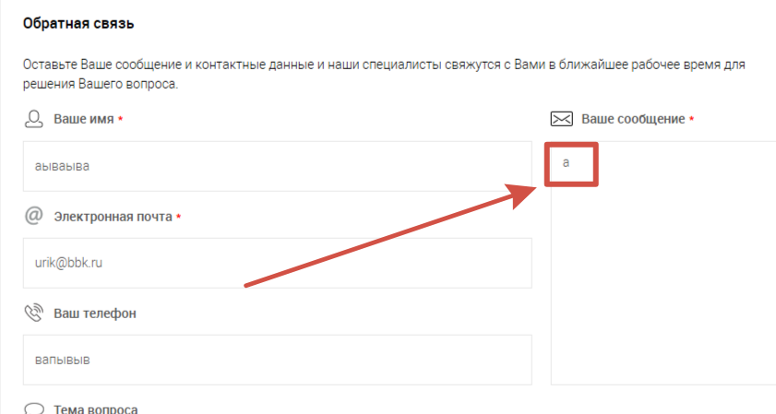

11
Заголовок (Summary) | Проверка ввода в поле "Ваше сообщение" текста длиной более 255 символов
Проект (Project) | Сайт "Все для шитья" https://sew-irk.ru/
Компонент приложения (Component) | Форма обратной связи
Номер версии (Version) | 1.0
Критичность (Severity) | S3 Значительный (Major)
Статус (Status) | Новый
Автор (Author) | Тест менеджер/менеджер по качеству (Дмитрий Яркин)
Назначен на (Assigned To) | Группа разработчиков/программистов, которая будет устранять баг
Описание (Description) | Yandex/Windows - 25.2.6.725 (64-bit)
 | В поле "Ваше сообщение" можно ввести текст длиной более 255 символов
Прикрепленный файл (Attachment) | 